Chi tiết địa chất
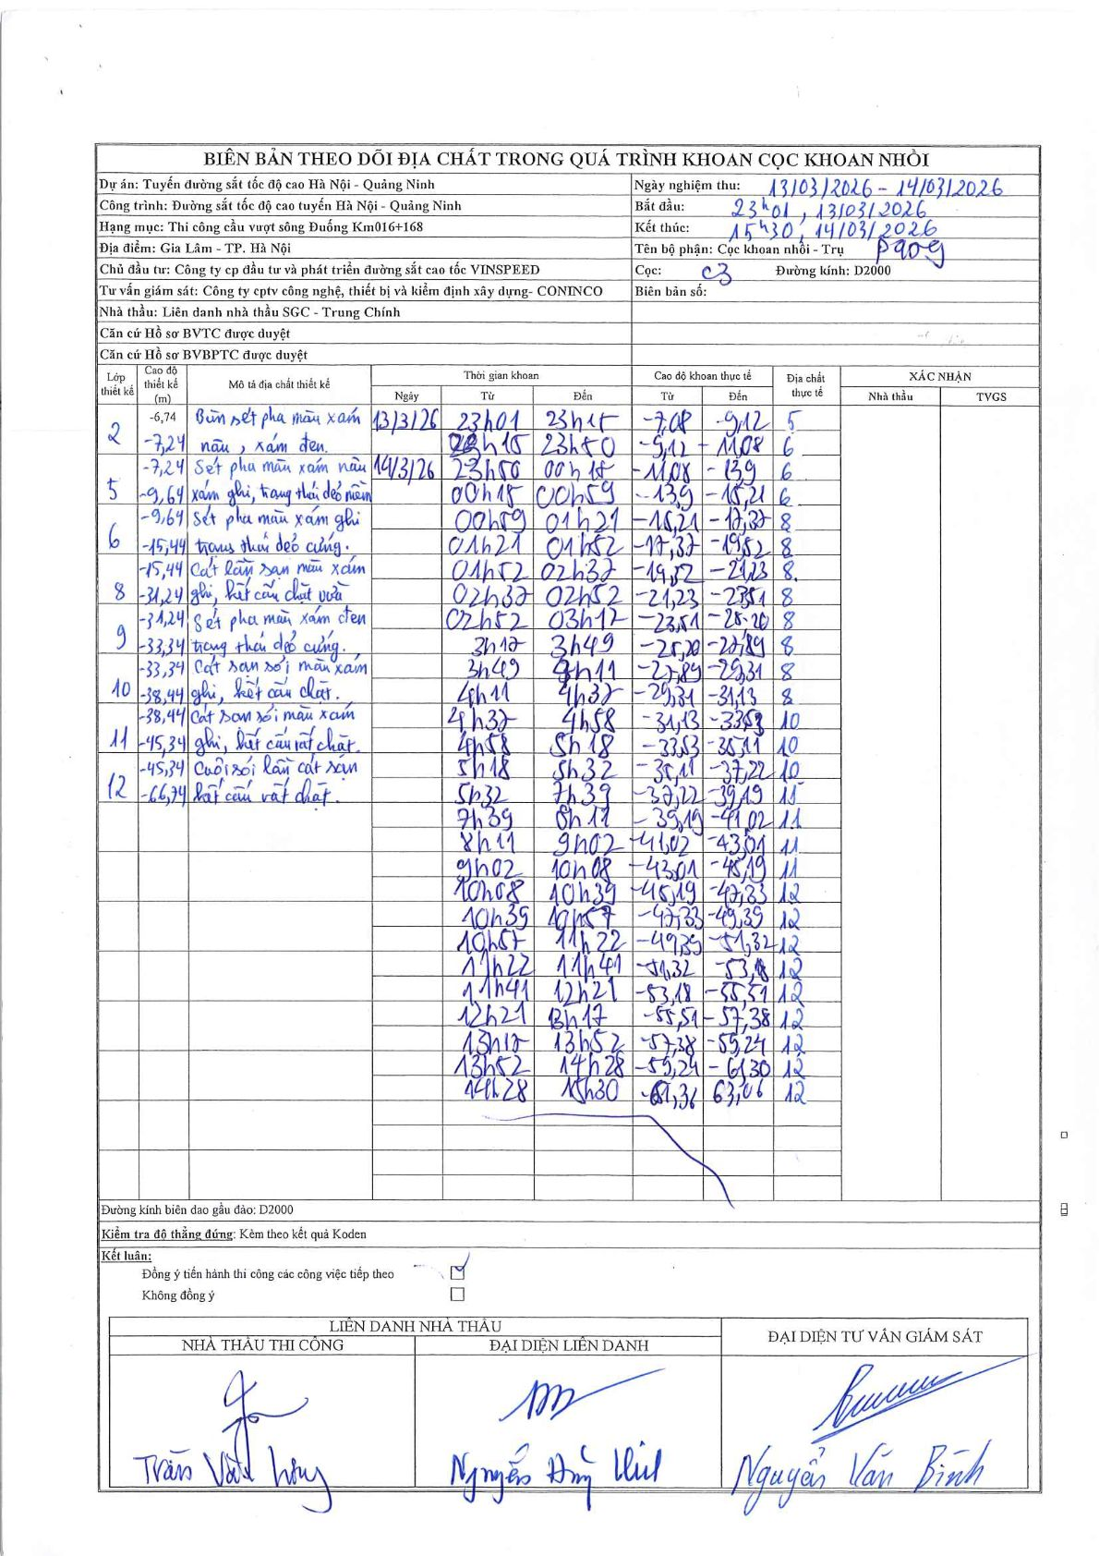
Dự án | Tuyến đường sắt tốc độ cao Hà Nội - Quảng Ninh
Hạng mục | Thi công cầu vượt sông Đuống Km016+168
Tên bộ phận | Cọc khoan nhồi - Trụ P409
Số hiệu cọc | C3
Biên bản số
Đường kính | D2000
Bắt đầu thi công | 23:01 13/03/2026
Kết thúc thi công | 15:30 14/03/2026

Địa chất TT | Đường kính | Mô tả lớp thiết kế | Từ (h) | Đến (h) | Cao độ từ | Cao độ đến | T.Gian (h) | Dài (m) | V (m/h) | Ghi chú
5 | D2000 | Bùn sét pha màu xám nâu, xám đen | 23h01 13/03/2026 | 23h15 13/03/2026 | -7.08 | -9.12 | 0.23 | 2.04 | 8.74
6 | D2000 | Sét pha màu xám nâu xám ghi, trạng thái dẻo mềm | 23h15 13/03/2026 | 23h50 13/03/2026 | -9.12 | -11.08 | 0.58 | 1.96 | 3.36
6 | D2000 | Sét pha màu xám nâu xám ghi, trạng thái dẻo mềm | 23h50 13/03/2026 | 00h15 14/03/2026 | -11.08 | -13.9 | 0.42 | 2.82 | 6.77
6 | D2000 | Sét pha màu xám nâu xám ghi, trạng thái dẻo mềm | 00h15 14/03/2026 | 00h59 14/03/2026 | -13.9 | -15.21 | 0.73 | 1.31 | 1.79
8 | D2000 | Cát lẫn sạn màu xám ghi, kết cấu chặt vừa | 00h59 14/03/2026 | 01h21 14/03/2026 | -15.21 | -17.37 | 0.37 | 2.16 | 5.89
8 | D2000 | Cát lẫn sạn màu xám ghi, kết cấu chặt vừa | 01h21 14/03/2026 | 01h52 14/03/2026 | -17.37 | -19.52 | 0.52 | 2.15 | 4.16
8 | D2000 | Cát lẫn sạn màu xám ghi, kết cấu chặt vừa | 01h52 14/03/2026 | 02h32 14/03/2026 | -19.52 | -21.23 | 0.67 | 1.71 | 2.57
8 | D2000 | Cát lẫn sạn màu xám ghi, kết cấu chặt vừa | 02h37 14/03/2026 | 02h52 14/03/2026 | -21.23 | -23.51 | 0.25 | 2.28 | 9.12
8 | D2000 | Cát lẫn sạn màu xám ghi, kết cấu chặt vừa | 02h52 14/03/2026 | 03h12 14/03/2026 | -23.51 | -25.2 | 0.33 | 1.69 | 5.07
8 | D2000 | Cát lẫn sạn màu xám ghi, kết cấu chặt vừa | 03h12 14/03/2026 | 03h49 14/03/2026 | -25.2 | -27.89 | 0.62 | 2.69 | 4.36
8 | D2000 | Cát lẫn sạn màu xám ghi, kết cấu chặt vừa | 03h49 14/03/2026 | 04h11 14/03/2026 | -27.89 | -29.31 | 0.37 | 1.42 | 3.87
8 | D2000 | Cát lẫn sạn màu xám ghi, kết cấu chặt vừa | 04h11 14/03/2026 | 04h32 14/03/2026 | -29.31 | -31.13 | 0.35 | 1.82 | 5.2
10 | D2000 | Cát sạn sỏi màu xám ghi, kết cấu rất chặt | 04h32 14/03/2026 | 04h58 14/03/2026 | -31.13 | -33.53 | 0.43 | 2.4 | 5.54
10 | D2000 | Cát sạn sỏi màu xám ghi, kết cấu rất chặt | 04h58 14/03/2026 | 05h18 14/03/2026 | -33.53 | -35.11 | 0.33 | 1.58 | 4.74
10 | D2000 | Cát sạn sỏi màu xám ghi, kết cấu rất chặt | 05h18 14/03/2026 | 05h32 14/03/2026 | -35.11 | -37.22 | 0.23 | 2.11 | 9.04
11 | D2000 | Cuội sỏi lẫn cát sạn hạt cơm rất chặt | 05h32 14/03/2026 | 07h39 14/03/2026 | -37.22 | -39.19 | 2.12 | 1.97 | 0.93
11 | D2000 | Cuội sỏi lẫn cát sạn hạt cơm rất chặt | 07h39 14/03/2026 | 08h11 14/03/2026 | -39.19 | -41.02 | 0.53 | 1.83 | 3.43
11 | D2000 | Cuội sỏi lẫn cát sạn hạt cơm rất chặt | 08h11 14/03/2026 | 09h02 14/03/2026 | -41.02 | -43.01 | 0.85 | 1.99 | 2.34
11 | D2000 | Cuội sỏi lẫn cát sạn hạt cơm rất chặt | 09h02 14/03/2026 | 10h08 14/03/2026 | -43.01 | -45.19 | 1.1 | 2.18 | 1.98
12 | D2000 | Cuội sỏi lẫn cát sạn hạt cơm rất chặt | 10h08 14/03/2026 | 10h39 14/03/2026 | -45.19 | -47.33 | 0.52 | 2.14 | 4.14
12 | D2000 | Cuội sỏi lẫn cát sạn hạt cơm rất chặt | 10h39 14/03/2026 | 10h57 14/03/2026 | -47.33 | -49.39 | 0.3 | 2.06 | 6.87
12 | D2000 | Cuội sỏi lẫn cát sạn hạt cơm rất chặt | 10h57 14/03/2026 | 11h22 14/03/2026 | -49.39 | -51.32 | 0.42 | 1.93 | 4.63
12 | D2000 | Cuội sỏi lẫn cát sạn hạt cơm rất chặt | 11h22 14/03/2026 | 11h41 14/03/2026 | -51.32 | -53.18 | 0.32 | 1.86 | 5.87
12 | D2000 | Cuội sỏi lẫn cát sạn hạt cơm rất chặt | 11h41 14/03/2026 | 12h21 14/03/2026 | -53.18 | -55.51 | 0.67 | 2.33 | 3.49
12 | D2000 | Cuội sỏi lẫn cát sạn hạt cơm rất chặt | 12h21 14/03/2026 | 13h17 14/03/2026 | -55.51 | -57.38 | 0.93 | 1.87 | 2
12 | D2000 | Cuội sỏi lẫn cát sạn hạt cơm rất chặt | 13h17 14/03/2026 | 13h52 14/03/2026 | -57.38 | -59.24 | 0.58 | 1.86 | 3.19
12 | D2000 | Cuội sỏi lẫn cát sạn hạt cơm rất chặt | 13h52 14/03/2026 | 14h28 14/03/2026 | -59.24 | -61.3 | 0.6 | 2.06 | 3.43
12 | D2000 | Cuội sỏi lẫn cát sạn hạt cơm rất chặt | 14h28 14/03/2026 | 15h30 14/03/2026 | -61.3 | -63.06 | 1.03 | 1.76 | 1.7

ẢNH BIÊN BẢN GỐC

